Sheet2
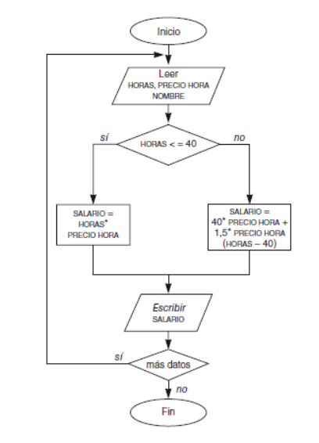

 | Inicio del sistema

 | Ingreso de información

 | Condición de si las horas son menores o no

 | El proceso o la acción, la operación que realiza el sistema

Salida de info del sistema

Segunda ramificación para tomar decisión

